1ST. PROTO
STYLE# |  | 118584
DESCRIPTION |  | Two Tone Hood
COLOR |  | FA25
SIZE |  | M | DATE: 4/24/2025

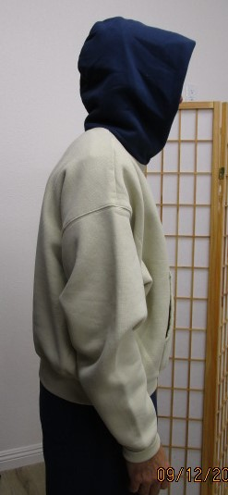
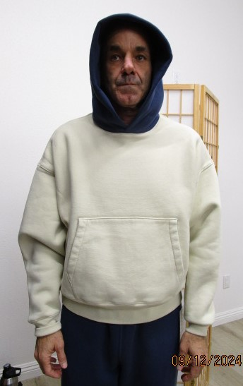
 | PICTURES FRONT
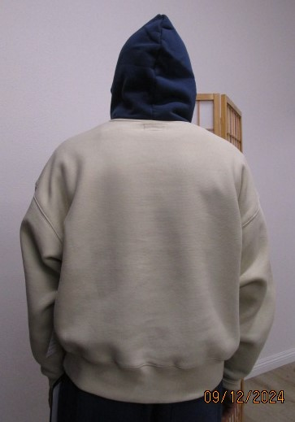

SMS
STYLE# |  | 118584
DESCRIPTION |  | Two Tone Hood
COLOR |  | FA25
SIZE |  | M | DATE: 4/24/2025

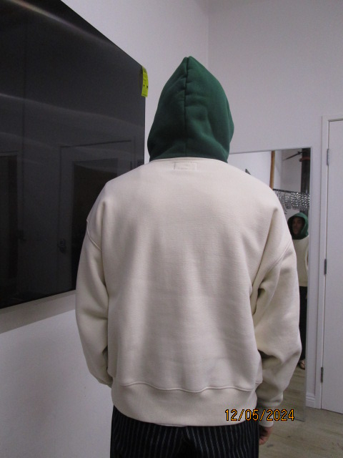
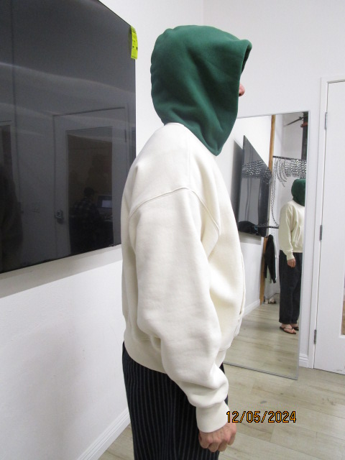
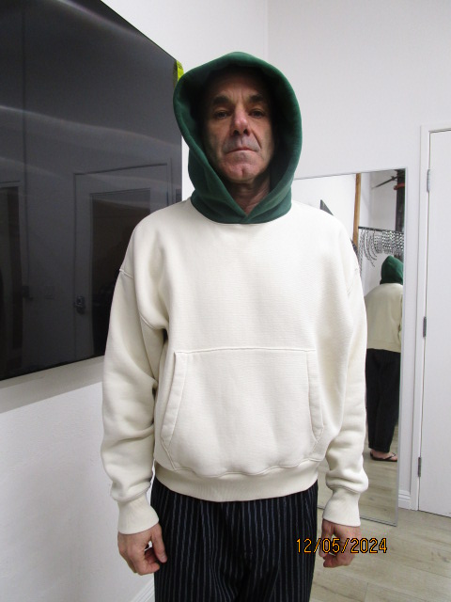
 | PICTURES FRONT

PPS
STYLE# |  | 118584
DESCRIPTION |  | Two Tone Hood
COLOR |  | FA25
SIZE |  | M | DATE: 4/24/2025

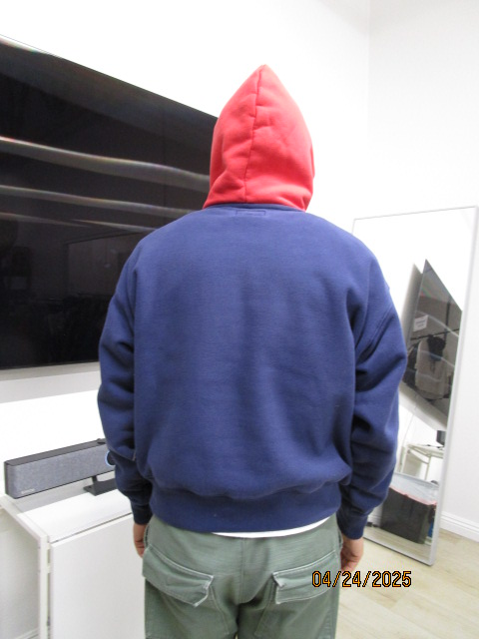
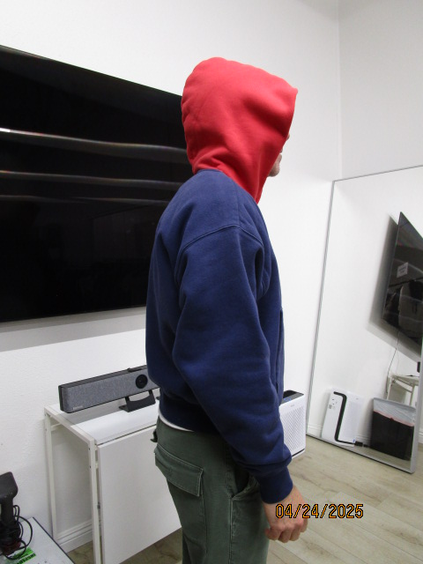
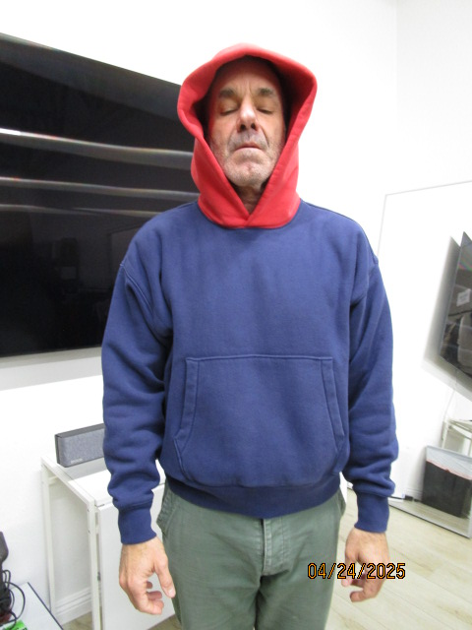
 | PICTURES FRONT

